page 8
Tabla 3. Plantilla del Documento de Diseño
CAMPO | DESCRIPCIÓN
CONCEPTO
Título | Sonic
Estudio/Diseñadores | Jhon Albert Arango / Aldair Bernal Betancur
Género | Aventura / Plataforma
Plataforma | PC
Versión | 1.0
Sinopsis de Jugabilidad y Contenido | La mascota de SEGA más popular, Sonic, protagoniza una nueva aventura que ahonda en las raíces jugables de sus primeras incursiones en Megadrive y Dreamcast. Un juego de plataformas que combina la jugabilidad 2D y 3D con acierto.
Categoría | Este juego es distinto de muchos de plataforma dado que los personajes además de tener un estilo muy particular y ser muy conocidos por sus grandes descubrimientos y por su inteligencia para muchas personas también podremos ver la historia y el avance de estos a través del escenario.
Licencia | Sega
Mecánica | Avanza entre obstáculos y las propias adversidades que el juego propone para lograr la misión de esté
Tecnología | 1gb ram, tarjeta de vídeo, 512 mb de espacio libre, procesador 2 núcleos, Pygame, tarjeta de sonido estandar.
Público | Jugador casual, entre 8-60 años
VISIÓN GENERAL DEL JUEGO
No es ningún secreto que de un tiempo a esta parte, el otrora ídolo de masas Sonic ha ido perdiendo algo de popularidad con el paso de los años. Y eso se debe en gran medida a la irregular calidad que han ido incorporando las últimas producciones protagonizadas por el erizo azul. Por fortuna Sonic Generations recupera la senda del éxito abordando y asumiendo los planteamientos y mecánicas de juego que le hicieron grande en sus capítulos más recordados de las consolas Megadrive (en todos sus formatos, incluyendo Mega CD) y Dreamcast principalmente. El veterano Sonic Team vuelve por sus fueros.
MECÁNICA DEL JUEGO
Esta sección esencialmente describe lo que el jugador puede hacer y cómo puede hacerlo. Describir las acciones del jugador, de preferencia en secuencia a cómo será en el juego.
Cámara | 2D
Periféricos | KEYBOARD
Controles | MOVIMIENTO (UP,LEFT,DOWN,RIGHT) DISPARAR (SPACE)
Puntaje | LOGRAR EL MÁXIMO PUNTAJE RESPECTO A LAS OLEADAS DEL JUEGO.
Guardar/Cargar | Se guardará el puntaje obtenido a la finalización de cada partida. Durante el juego no se guarda ningún proceso.
ESTADOS DEL JUEGO
Existen diferentes estados en este juego los cuales son: • Menú Principal: en este estado del juego se podrán observar 4 distintos botones lo cuales serán nueva partida para empezar a jugar, cargar la cual dejara al personaje en el último momento que haya guardado, registro de puntaje y las instrucciones • Instrucciones: cuando esta en este estado mostrara unas imágenes el cual explicara cómo podrá jugar con el personaje y que se debe hacer para ganar el cual poseerá tres botones que son volver al inicio que me mandara al menú principal, iniciar el juego y siguiente para avanzar en las instrucciones • Registro del puntaje: este me mostrara los 3 mejores puntajes que se hayan hecho en todo el juego y tendrá un botón para volver al inicio que me regresara al menú principal • Pausa: en este estado se parara el juego y tendrá 4 distintas opciones las cuales serán continuar para seguir jugando, configurar el teclado, guardar y salir que me mandara al menú principal • Cargar: el cual me mostrara la última partida que se haya hecho anteriormente
INTERFACES
Las interfaces dan la pauta a la interactividad que tiene el jugador con el juego, en esta sección se debe de describir la apariencia del juego, es decir, colores y temática. Es importante dejar una impresión visual en el jugador y obviamente debe de estar relacionada con el concepto del juego.
Nombre de la Pantalla | Menú principal
Descripción de la Pantalla | Permite la elección de las distintas opciones del juego
Estados del Juego | Partida nueva, puntajes, reseña del juego.
Imagen | 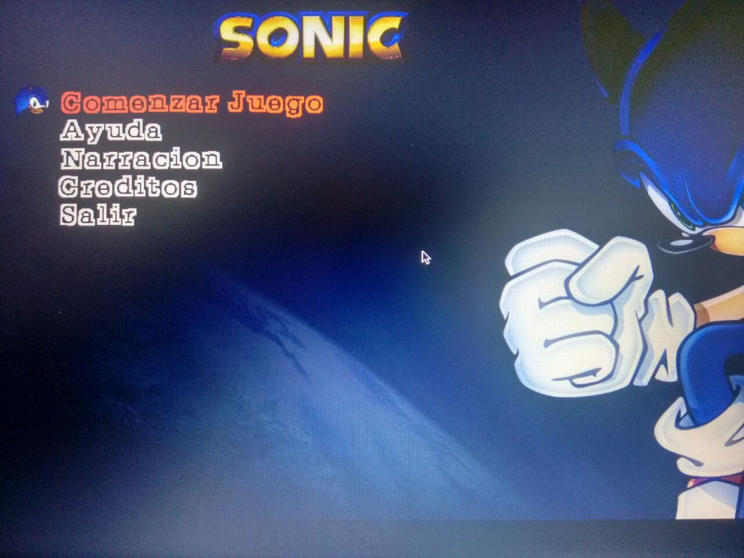
NIVELES
Título del Nivel | 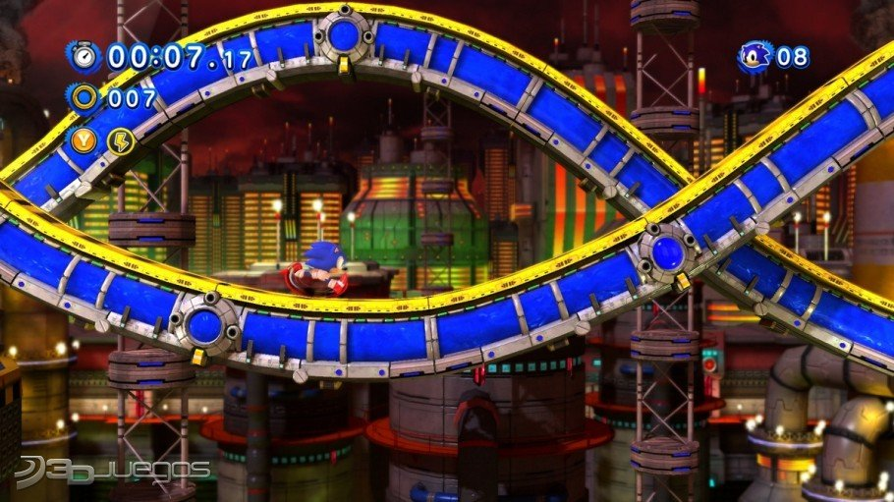 Nivel 1
Encuentro | Éste es el primer nivel por el cual el jugador empezará a jugar desde el modo 'Partida nueva'.
Descripción | La dificultad de los enemigos, cambio de mapa.
Objetivos | Al avanzar alrededor del escenario del juego.
Progreso | Empieza inmediatamente el segundo nivel
Enemigo 1
Enemigo 2
Enemigo 3
Enemigo 4
Enemigo 5
Items
Personajes
Música y Efectos de Sonido | https://www.youtube.com/watch?v=UEannNh8ihA (Sonic the Hedgehog-Green Hill Zone Theme)
PERSONAJES
Los personajes principales y secundarios que aparecerán en el juego. Esta sección se puede omitir si el juego no tiene personajes.
Nombre del Personaje | Sonic
Descripción | Cuerpo espin de color azul.
Imagen
Concepto | es un personaje de videojuegos y la mascota creada por y para SEGA. Es el personaje principal de la saga con su mismo nombre; también está presente en cómics, dibujos animados y libros. El primer videojuego de esta franquicia fue creado en 1991, para competir con los videojuegos de la mascota de Nintendo
Encuentro | En el inicio del juego el personaje principal empieza su travesia.
Habilidades | Poder desplazarce por todo el escenario
Armas
ENEMIGOS
Los enemigos obstaculizan el progreso del jugador, pueden ser máquinas, otros personajes, monstruos, etc.
Nombre | Dr. Eggman
Descripción | El Dr. Eggman es un ser humano masculino, cuya edad se desconoce. Con un coeficiente intelectual de 300 (aunque posiblemente puede ser mayor), es uno de los seres más inteligentes en el planeta Tierra, como lo demuestra su maestría en la robótica y sus áreas afines. ¿Por qué, pudiendo hacer cualquier cosa, el Dr. Eggman ha fijado su mirada en el premio más alto de todos ellos - la dominación global?. Soñando con el día en que será capaz de levantar Eggmanland, Eggman ha trabajado sin cesar en el cumplimiento de este sueño, aunque sus planes se frustraron una y otra vez por su archienemigo, Sonic the Hedgehog.
Imagen
Habilidades
Armas | Diamantes
Items | Ninguno
HABILIDADES
Personaje princial: Desplazamiento libre por el mapa Enemigos: Tortuga, Tiburón, Ánguila Medusa, Pulpo (Quitarle vida al personaje principal)
LOGROS
A medida que vaya avanzando mediante el escenario se aumenta el sistema de puntaje y esté establece la diferencia entre los logros que el jugador pueda obtener en una partida.
CÓDIGOS SECRETOS
No tendrá atajos, ni trucos que pueda modificar la jugabilidad original.
MÚSICA Y SONIDOS
La música irá cambiando dependiendo el escenario, la misión es tener un sonido pertinente dependiendo la situación (Vida) en la que se encuentre el jugador principal
IMÁGENES DE CONCEPTO
Todas las imágenes que muestren algún posible nivel, personaje, objeto, etc., deben ser incluidas en esta sección y deben estar enumeradas y con título.
MIEMBROS DEL EQUIPO
Aldair Bernal Betancur: Graphic designer, editor de imagen y trama principal aldair47x@utp.edu.co Jhon Albert Arango: Programador principal, Graphic designer jhonarango.b93@gmail.com
DETALLES DE PRODUCCIÓN
Antes de entrar a la etapa de Producción, se definen en el documento algunos detalles del proyecto.
Fecha de Inicio | 2016-05-13
Fecha de Terminación | "--/--/---"
Presupuesto | Nuestros propios dispositivos y peréfericos que tenemos.

